PbR


H. AYUNTAMIENTO DE XOCHIHUEHUETLAN, GRO.

PbR-M

PRESUPUESTO BASADO EN RESULTADOS APROBADO Y SUS MODIFICACIONES

INTRODUCCIÓN
 |  | H. AYUNTAMIENTO MUNICIPAL CONSTITUCIONAL DE XOCHIHUHUETLAN, GRO.


 | INTRODUCCIÓN

NOTA.- PROGRAMA DEL SISTEMA CONTABLE EN EL QUE SE REGISTRO EL RECURSO: SISTEMA CONTABLE SAACG.NET

GpR
 |  | H. AYUNTAMIENTO MUNICIPAL CONSTITUCIONAL DE XOCHIHUHUETLAN, GRO.

 | Gestión para Resultados

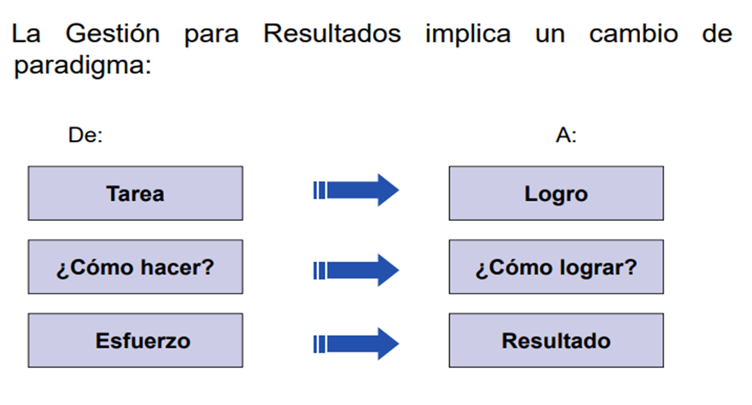

NOTA.- PROGRAMA DEL SISTEMA CONTABLE EN EL QUE SE REGISTRO EL RECURSO: SISTEMA CONTABLE SAACG.NET

TESORERIA

 | H. AYUNTAMIENTO MUNICIPAL CONSTITUCIONAL DE XOCHIHUEHUETLAN
 | 2024-2027
 |  | PRESUPUESTO BASADO EN RESULTADOS

NOMBRE DEL PROGRAMA: |  |  | IMPLEMENTACIÓN DE TECNOLOGÍA PARA EL MANEJO EFICIENTE DE LA INFORMACIÓN. |  |  |  |  |  |  |  |  | PERIODO: ENERO-DICIEMBRE
UNIDAD RESPONSABLE: |  |  | TESORERÍA |  |  |  |  |  |  |  | FUENTE DE RECURSOS: Ramo 28 Participaciones a entedidades Federales y Municipios.
PRESUPUESTO APROBADO: |  |  | $6,733,807.17 |  |  | PRESUPUESTO MODIFICADO: |  |  |  | $8,641,381.50
CLASIFICACIÓN FUNCIONAL
FINALIDAD |  | 1 GOBIERNO |  | FUNCIÓN |  | 1.5. ASUNTOS FINANCIEROS Y HACENDARIOS |  |  |  |  |  | SUBFUNCIÓN |  |  | 1.5.2 .ASUNTOS HACENDARIOS
DATOS DE VINCULACIÓN AL PLAN DE DESARROLLO ESTATAL
TRANSVERSAL A. INTEGRIDAD, TRANSPARENCIA, RENDICIÓN DE CUENTAS Y COMBATE A LA CORRUPCIÓN. Objetivo A.3 Fortalecer y mejorar los mecanismos de combate a la corrupción y rendición de cuentas. Estrategia: A.3.3 Promover una mejora de la gestión del gasto público. Línea de acción: A.3.3.1 Transparentar los procesos de asignación y ministración del recurso público. A.3.3.2 Administrar eficiente y responsablemente la deuda pública.
DATOS DE VINCULACIÓN AL PLAN MUNICIPAL DE DESARROLLO
COMPROMISO DE GOBIERNO 4: ECONOMÍA COMPETITIVA OBJETIVO: Ofrecer a los habitantes de Xochichuequense, un lugar de oportunidades para el desarrollo, impulsando proyectos y promoviendo actividades económicas que generen posibilidades reales para mejorar los niveles de bienestar de la población. ESTRATEGIA: DESARROLLO ECONÓMICO.
ACCIONES CONCRETAS |  |  | Aprovechar la disponibilidad de recursos para atraer nuevas inversiones.
MATRÍZ DE INDICADORES
NIVEL | RESUMEN NARRATIVO |  | INDICADORES |  | FRECUENCIA DE MEDICIÓN |  | MÉTODO DE CÁLCULO |  |  | TIPO DE INDICADOR |  |  | DIMENSIÓN |  |  | MEDIOS DE VERIFICACIÓN |  |  | META
FIN | CONTRIBUIR A UNA BUENA ADMINISTRACIÓN DE LOS RECURSOS FINANCIEROS A TRAVÉS DE UNA ADECUADA EJECUCIÓN DEL GASTO Y RECAUDACIÓN CORRECTA DEL INGRESO. |  | PORCENTAJE DE INGRESOS RECAUDADOS. |  | ANUAL |  | (INGRESOS RECAUDADOS/ TOTAL DE INGRESOS) X100 |  |  | ESTRATÉGICO |  |  | EFICACIA |  |  | REPORTE DE INGRESOS –TESORERÍA |  |  | 100%

PROPÓSITO | LOS DISTINTOS DEPARTAMENTOS DEL H.AYUNTAMIENTO ADMINISTRAN SU PRESUPUESTO PARA EL LOGRO DE SUS OBJETIVOS. |  | PORCENTAJE DE DEPARTAMENTOS QUE LOGRAN SUS OBJETIVOS CON LA CORRECTA ADMINISTRACIÓN DEL RECURSO. |  | SEMESTRAL |  | (UNIDADES ADMINISTRATIVAS CON CORRECTA ADMINISTRACIÓN DE RECURSO/TOTAL DE UNIDADES ADMINISTRATIVAS) X100 |  |  | ESTRATÉGICO |  |  | EFICACIA |  |  | PRESUPUESTO DE EGRESOS |  |  | 100%

COMPONENTE | ACTIVIDADES MEJORES EJECUTADAS DISTRIBUYENDO MEJOR RECURSOS FINANCIEROS. |  | PORCENTAJE DE ACTIVIDADES EJECUTADAS CON LA DISTRIBUCIÓN DE RECURSOS. |  | SEMESTRAL |  | (ACTIVIDADES PROGRAMADAS/TOTAL DE ACTIVIDADES REALIZADAS) X100 |  |  | ESTRATÉGICO |  |  | EFICACIA |  |  | PROGRAMA OPERATIVO ANUAL |  |  | 100%
ACTIVIADES | DISTRIBUIR LOS PRESUPUESTOS A LOS DIFERENTES DEPARTAMENTOS CONFORME AL PRESUPUESTO DE EGRESOS. |  | PORCENTAJE DE PRESUPUESTO DISTRIBUIDO. |  | TRIMESTRAL |  | (TOTAL DE ÁREAS DEL AYUNTAMIENTO./ TOTAL DE PRESUPUESTO ASIGNADO POR ÁREA.) X100 |  |  | GESTIÓN |  |  | EFICACIA |  |  | ESTADO ANALÍTICO DEL PRESUPUESTO DE EGRESOS. |  |  | 100%
MÉTODO DE CÁLCULO | NOMBRE |  |  | U. de M. |  | Ene | Feb | Mar | Abr | May | Jun | Jul | Ago | Sep | Oct | Nov | Dic | Total | PORCENTAJE DE CUMPLIMIENTO
Variable 1 | INGRESOS RECAUDADOS |  |  | INGRESOS |  | 1 | 1 | 1 | 1 | 1 | 1 | 1 | 1 | 1 | 1 | 1 | 1 | 12 | 100%
Variable 2 | TOTAL DE INGRESOS |  |  | INGRESOS |  | 1 | 1 | 1 | 1 | 1 | 1 | 1 | 1 | 1 | 1 | 1 | 1 | 12
MÉTODO DE CÁLCULO | NOMBRE |  |  | U. de M. |  | Ene | Feb | Mar | Abr | May | Jun | Jul | Ago | Sep | Oct | Nov | Dic | Total | PORCENTAJE DE CUMPLIMIENTO
Variable 1 | UNIDADES ADMINISTRATIVAS CON CORRECTA ADMINISTRACIÓN DE RECURSO |  |  | UNIDADES ADMINISTRATIVAS |  | 1 | 1 | 1 | 1 | 1 | 1 | 1 | 1 | 1 | 1 | 1 | 1 | 12 | 100%
Variable 2 | TOTAL DE UNIDADES ADMINISTRATIVAS |  |  | UNIDADES ADMINISTRATIVAS |  | 1 | 1 | 1 | 1 | 1 | 1 | 1 | 1 | 1 | 1 | 1 | 1 | 12
MÉTODO DE CÁLCULO | NOMBRE |  |  | U. de M. |  | Ene | Feb | Mar | Abr | May | Jun | Jul | Ago | Sep | Oct | Nov | Dic | Total | PORCENTAJE DE CUMPLIMIENTO
Variable 1 | ACTIVIDADES PROGRAMADAS |  |  | ACTIVIDADES |  | 1 | 1 | 1 | 1 | 1 | 1 | 1 | 1 | 1 | 1 | 1 | 1 | 12 | 100%
Variable 2 | TOTAL DE ACTIVIDADES REALIZADAS |  |  | ACTIVIDADES |  | 1 | 1 | 1 | 1 | 1 | 1 | 1 | 1 | 1 | 1 | 1 | 1 | 12
MÉTODO DE CÁLCULO | NOMBRE |  |  | U. de M. |  | Ene | Feb | Mar | Abr | May | Jun | Jul | Ago | Sep | Oct | Nov | Dic | Total | PORCENTAJE DE CUMPLIMIENTO
Variable 1 | TOTAL DE ÁREAS DEL AYUNTAMIENTO |  |  | PRESUPUESTO |  | 1 | 1 | 1 | 1 | 1 | 1 | 1 | 1 | 1 | 1 | 1 | 1 | 12 | 100%
Variable 2 | TOTAL DE PRESUPUESTO ASIGNADO POR ÁREA |  |  | PRESUPUESTO |  | 1 | 1 | 1 | 1 | 1 | 1 | 1 | 1 | 1 | 1 | 1 | 1 | 12
COMPONENTE 1
CALENDARIZACIÓN
ACTIVIDADES | NOMBRE |  |  | DÍAS PROGRAMADOS | UNIDAD DE MEDIDA | BENEFICIARIOS | ENE | FEB | MAR | ABRIL | MAYO | JUNIO | JULIO | AGOS | SEP | OCT | NOV | DIC | Total | GENERO CONTABLE
 | DISTRIBUIR LOS PRESUPUESTOS A LOS DIFERENTES DEPARTAMENTOS CONFORME AL PRESUPUESTO DE EGRESOS. |  |  | 360 | DEPARTAMENTOS | 7,862 | 1 | 1 | 1 | 1 | 1 | 1 | 1 | 1 | 1 | 1 | 1 | 1 | 12 | 10000 11000 13000 20000 21000 22000 24000 25000 27000 29000 30000 31000 33000 34000 35000 37000 38000 39000 50000 51000 59000
 |  |  |  |  |  |  | $561,150.59 | $561,150.59 | $561,150.59 | $561,150.59 | $561,150.59 | $561,150.59 | $561,150.59 | $561,150.59 | $561,150.59 | $561,150.59 | $561,150.59 | $561,150.68 | $6,733,807.17 |  | 5,683,301.25 | $473,608.44 | $1,050,505.92
 |  |  |  |  |  |  |  |  |  |  |  |  |  |  |  | TOTAL |  |  | $6,733,807.17

COMPONENTE 1
CALENDARIZACIÓN- PRESUPUESTO BASADO EN RESULTADOS MODIFICADO (PBR)
ACTIVIDADES | NOMBRE |  |  | DÍAS UTILIZADOS | UNIDAD DE MEDIDA | BENEFICIARIOS | ENE | FEB | MAR | ABRIL | MAYO | JUNIO | JULIO | AGOS | SEP | OCT | NOV | DIC | Total | GENERO CONTABLE
 | DISTRIBUIR LOS PRESUPUESTOS A LOS DIFERENTES DEPARTAMENTOS CONFORME AL PRESUPUESTO DE EGRESOS. |  |  | 360 | DEPARTAMENTOS | 7,862 | 1 | 1 | 1 | 1 | 1 | 1 | 1 | 1 | 1 | 1 | 1 | 1 | 12 | 10000 11000 13000 20000 21000 22000 24000 25000 27000 29000 30000 31000 33000 34000 35000 37000 38000 39000 50000 51000 59000
 |  |  |  |  |  |  | $720,115.12 | $720,115.12 | $720,115.12 | $720,115.12 | $720,115.12 | $720,115.12 | $720,115.12 | $720,115.12 | $720,115.12 | $720,115.12 | $720,115.12 | $720,115.18 | $8,641,381.50 |  | 5,669,819.79 | $472,484.98 | $2,971,561.71
 |  |  |  |  |  |  |  |  |  |  |  |  |  |  |  | TOTAL |  |  | $8,641,381.50

